Project Plan
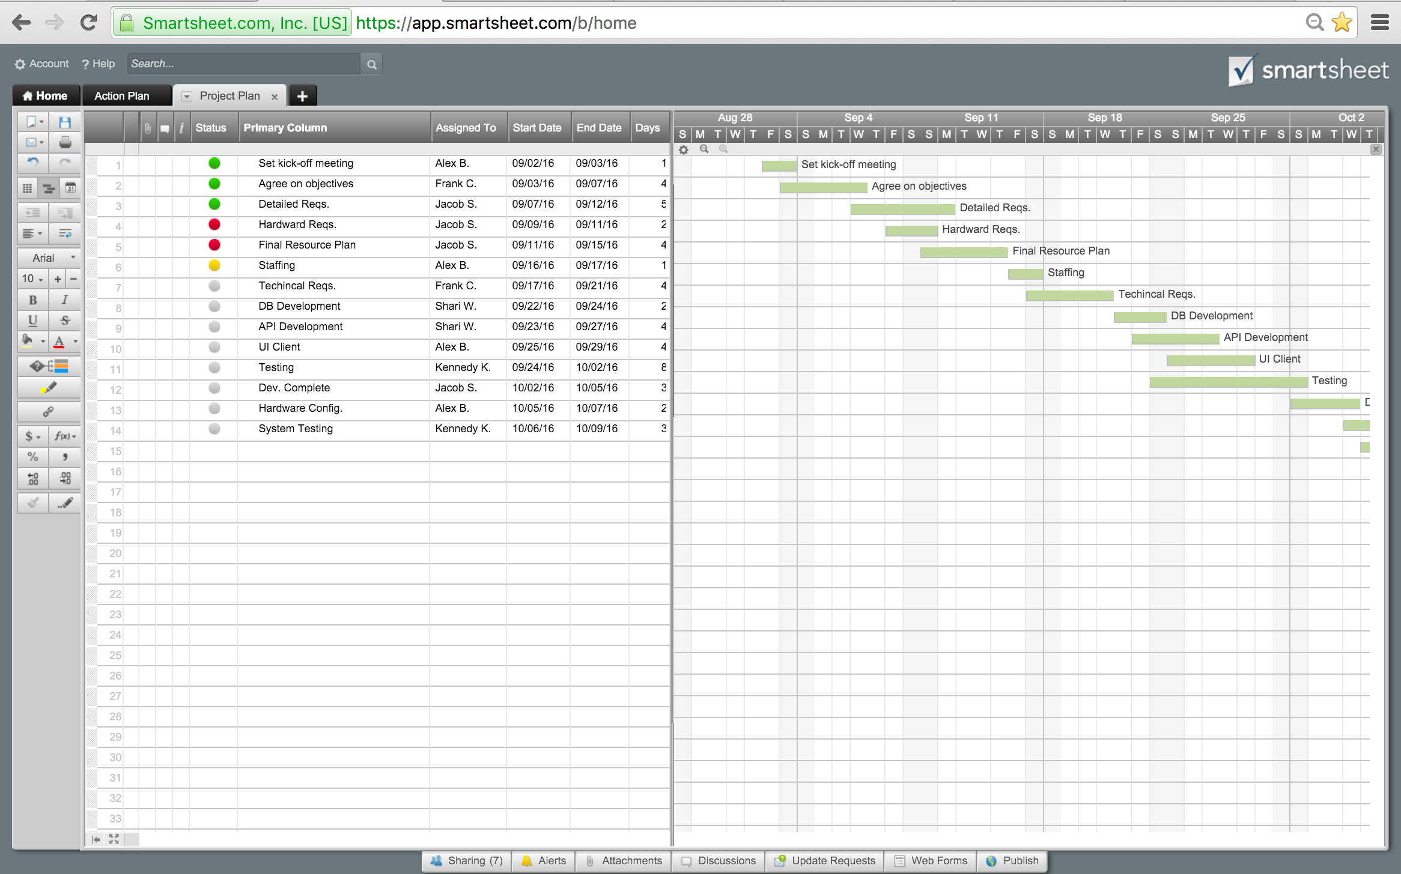
KẾ HOẠCH PHÂN CHIA CÔNG VIỆC LÀM ĐỒ ÁN

 |  |  |  |  |  | Giáo viên : Huỳnh Thái Học
Đề tài : Tạo Webservice Quản Lý Bán Sách Online

Thành viên : | Võ Thanh Phúc-14037761
 | Trần Phương Nam-14042221
 | Đặng Văn Hiếu-14079551

 | Start | Days
Khảo sát, đặc tả yêu cầu hệ thống | 2016-08-22 | 6
Phân tích thiết kế hệ thông | 2016-08-28 | 4
Coding(Tìm tài liệu-Kết nối Visual vs SQL Server) | 2016-09-01 | 2
Coding(Form Quản Lý) | 2016-09-03 | 8
Coding(Form Đặt Hàng) | 2016-09-11 | 8
Kiểm tra code | 2016-09-19 | 5
Testing | 2016-09-24 | 2
Launch
Tasks | Responsible | Start | End | Days | Status
Tìm hiểu về WEB Service và Tomcat-Asix2 | Cả nhóm. | 2016-08-15 | 2016-08-21 | 7 | Complete
Khảo sát, đặc tả yêu cầu hệ thống | Trần Phương Nam | 2016-08-22 | 2016-08-27 | 6 | Overdue
Phân tích thiết kế hệ thông | Đặng Văn Hiếu | 2016-08-28 | 2016-08-31 | 4 | Overdue
Coding(Tìm tài liệu-Kết nối Visual vs SQL Server) | Võ Thanh Phúc | 2016-09-01 | 2016-09-02 | 2 | Complete
Coding(Form Quản Lý) | Võ Thanh Phúc | 2016-09-03 | 2016-09-10 | 8 | Complete
Coding(Form Đặt Hàng) | Võ Thanh Phúc | 2016-09-11 | 2016-09-18 | 8 | In progress
Kiểm tra code | Cả nhóm. | 2016-09-19 | 2016-09-23 | 5 | In progress
Testing | Giáo viên Test | 2016-09-24 | 2016-09-25 | 2 | Not started

Launch

